orinaFlav
orina flavonoides
 | totalT_0 |  |  |  |  |  |  |  |  |  |  |  |  |  |  | totalT_F |  |  |  |  |  |  |  |  |  |  |  |  |  |  | > | aumenta
variables | EG | ES | HE.G | NG | NS | Peso | IMC | Grasa | IRCV | Bpmin | Bpmax | Frec | Endulzante | Sexo | Comentario | EG | ES | HE.G | NG | NS | Peso | IMC | Grasa | IRCV | Bpmin | Bpmax | Frec | Endulzante | Sexo | Comentario | < | disminuye
clusters
1 |  | minimo |  |  |  | minimo |  | maximo | minimo |  |  | maximo |  | todo mujeres |  |  | bajo respecto | > alto | > alto |  | > |  | maximo | minimo, menos varianza |  |  | maximo |  | todo mujeres | mujeres de bajo peso que aumenta, con aumento de HE.G y NG, IRCV menos variable
2 | mínimo |  |  | maximo |  |  | minimo | bajo |  | media baja |  |  |  | gran mayoria hombres |  | > variabilidad arriba |  | > maxima media | >, mas variabilidad abajo |  | >, casi maximo | >, sigue minimo | bajo | aumenta variabilidad | > | >> | >> |  | todo hombres | hombres que han subido de peso, poca estatura, poca grasa, aumenta su presion arterial y frecuencia cardiaca, aumentan en EG, HE.G, NG
3 |  |  | minimo |  |  | alto | alto | alto | maximo |  |  |  |  | casi todo hombres |  | < variabilidad | > media | > variabilidad sigue minimo | > media | < variabilidad | alto | alto | << | << |  |  |  |  | casi todo hombres | hombres pesados y altos, que han bajado de grasa e IRCV bastante, han aumentado en ES y NG y hay tendencia a aumentar en el resto de compuestos. Grupo más grande
4 | maximo | maximo |  | maximo |  | media maxima | maximo | alto |  |  |  |  |  | mas hombres |  | <, sigue maximo | maximo | >>, casi maximo | >> | < variabilidad | << | << | > | < |  |  |  |  | mas hombres | mas hombres y mujeres que han bajado bastante de peso , aumentado en grasa, bajado de IRCV, aumentado en todos los compuestos, que ya tenian bastante elevados

anovas pareadas
 | EG | ES | HE.G | NG | NS | Peso | IMC | Grasa | IRCV | Bpmin | Bpmax | Frec |  | Clusters
Sexo | . |  | ** | * |  | *** |  | *** | *** | ** | *** | *** |  | mujeres de bajo peso que aumenta, con aumento de HE.G y NG, IRCV menos variable
Endulzante |  | * |  | *** |  | * | ** | . | * |  | . |  |  | hombres que han subido de peso, poca estatura, poca grasa, aumenta su presion arterial y frecuencia cardiaca, aumentan en EG, HE.G, NG
Sexo:Endulzante |  |  |  |  |  |  |  |  |  |  |  |  |  | hombres pesados y altos, que han bajado de grasa e IRCV bastante, han aumentado en ES y NG y hay tendencia a aumentar en el resto de compuestos. Grupo más grande
Tiempo |  |  | *** | *** |  |  |  | * | ** |  |  |  |  | mas hombres y mujeres que han bajado bastante de peso , aumentado en grasa, bajado de IRCV, aumentado en todos los compuestos, que ya tenian bastante elevados
Sexo:Tiempo |  | * | * | *** | . |  |  | * | .
Endulzante:Tiempo |  | * |  | . | * | ** | * | ** |  |  |  |  |  | Comentario
Sexo:Endulzante:Tiempo |  |  |  |  |  |  |  | * |  |  | . |  |  | Metabolicas | HE.G y NG se ven fuermente influenciadas por el tiempo de toma, y en diferente medida por el sexo. Tanto ES como NS parecen tener influencia del endulzante
 |  |  |  |  |  |  | º |  |  |  |  |  |  | Antrop | El endulzante influye sobre el peso, el IMC y la grasa, lo cual no se ha visto en el análisis de clúster.
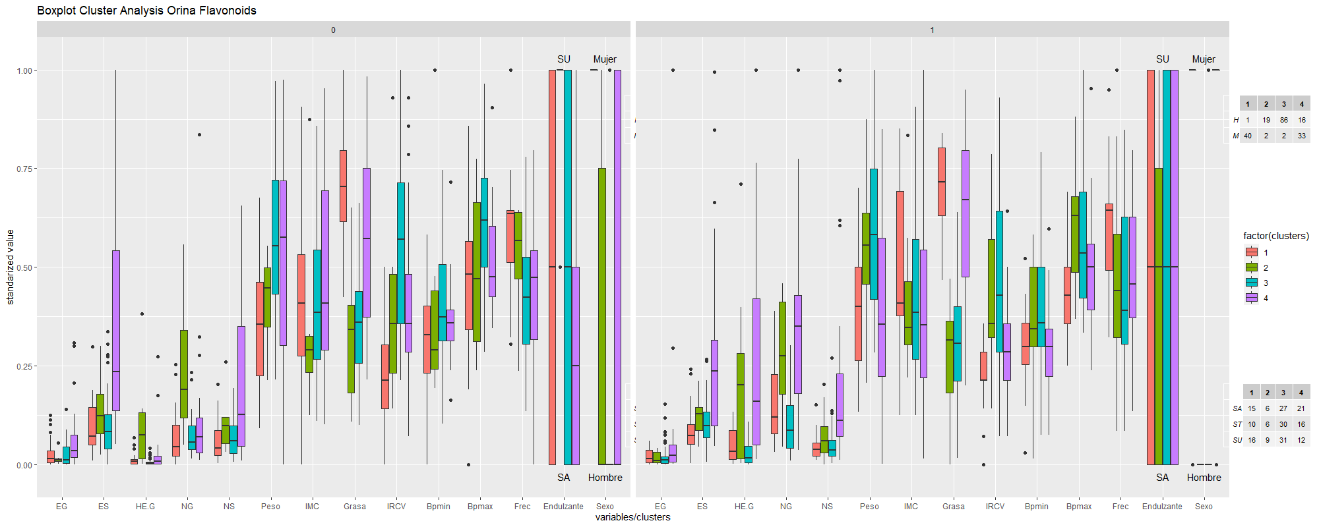
 | . | 0.1
 | * | 0.05
 | ** | 0.01
 | *** | 0.001

orinaAnt
orina antocianos
 | totalT_0 |  |  |  |  |  |  |  |  |  |  |  |  |  |  | totalT_F |  |  |  |  |  |  |  |  |  |  |  |  |  |  | > | aumenta
variables | CA. Gluc | DHPAA.Gluc | TFA.Gluc | TFA.Sulfate | Acido.Vanilico..VA | Peso | IMC | Grasa | IRCV | Bpmin | Bpmax | Frec | Endulzante | Sexo | Comentario | CA. Gluc | DHPAA.Gluc | TFA.Gluc | TFA.Sulfate | Acido.Vanilico..VA | Peso | IMC | Grasa | IRCV | Bpmin | Bpmax | Frec | Endulzante | Sexo | Comentario | < | disminuye
clusters
1 | valor muy grande, mucha variabilidad (error?) | maximo | maximo pero bajo | alto, gran var | maximo | bajo |  |  |  |  | minima |  |  | mas hombres |  | <<<, posible error | <, alto |  | >>, menos var | < media, > var | < |  | >> | < |  | < | < | menos ST | casi todo mujeres | grupo mal conformado por el algoritmo. Mucha diferencia entre tiempos
2 | minimo |  | muy bajo | minimo |  | minimo | minimo | maximo | minimo | minimo | casi minimo |  |  | mas mujeres |  | > |  |  |  |  | >, no minimo | no minimo pero igual |  |  |  |  | >> |  | mas mujeres (doble) | grupo con más mujeres, baja presión, bajo peso/IMC/IRCV, bajos niveles de compuestos, subida de frecuencia y de CA.Gluc
3 | maximo real | maximo real | muy bajo | maximo | maximo real | alto | maximo |  | casi maximo |  |  | baja |  | mas hombres |  | > | > | > poco | < |  | < | < |  | < |  |  |  |  | mas hombres | grupo equilibrado en sexo (un poco mas de hombres) con alto peso/IMC (que disminuyen), altas cantidades de compuestos (que aumentan), alto IRCV que baja y baja frecuencia
4 | bajo pero casi maximo | minimo | minimo muy bajo | bajo |  | maximo |  | minimo | maximo | maxima | maxima | minima |  | solo hombres |  | > var | < media | > minimamente |  |  | > |  | < | < | < | < |  | mas SU/ST | solo hombres | grupo de hombres pesados que suben de peso, con poca grasa/IRCV, que disminuyen, y alta presión, que disminuye. Baja canntidad de compuestos que aumentan ligeramente.

anovas pareadas
 | CA. Gluc | DHPAA.Gluc | TFA.Gluc | TFA.Sulfate | Acido.Vanilico..VA | Peso | IMC | Grasa | IRCV | Bpmin | Bpmax | Frec |  | Clusters
Sexo |  | * | . |  |  | *** |  | *** | *** | *** | *** | *** |  | grupo mal conformado por el algoritmo. Mucha diferencia entre tiempos
Endulzante |  | *** |  | ** | ** |  | * |  |  |  |  |  |  | grupo con más mujeres, baja presión, bajo peso/IMC/IRCV, bajos niveles de compuestos, subida de frecuencia y de CA.Gluc
Sexo:Endulzante |  |  |  |  |  |  | . | ** |  |  |  |  |  | grupo equilibrado en sexo (un poco mas de hombres) con alto peso/IMC (que disminuyen), altas cantidades de compuestos (que aumentan), alto IRCV que baja y baja frecuencia
Tiempo |  |  |  |  | . |  |  | * | *** | . | . |  |  | grupo de hombres pesados que suben de peso, con poca grasa/IRCV, que disminuyen, y alta presión, que disminuye. Baja canntidad de compuestos que aumentan ligeramente.
Sexo:Tiempo |  |  |  | . | . |  |  | *** | *
Endulzante:Tiempo |  |  |  |  |  | *** | ** | * | .
Sexo:Endulzante:Tiempo |  |  |  |  |  |  |  |  |  |  | . |  |  | Comentario
 |  |  |  |  |  |  |  |  |  |  |  |  |  | Metabólicas | Prácticamente ninguna influencia detectada en los factores en el tiempo, la distribución respecto al endulzante de DHPAA habrá que analizarla individualmente. Se puede intuir una influencia del sexo en TFA.Sulfate y ác. Vanílico, pero no es significativa
 | . | 0.1 |  |  |  |  |  |  |  |  |  |  |  | Antrop | Se ve una influencia del endulzante en peso, IMC, grasa e IRCV, y del sexo en grasa e IRCV
 | * | 0.05
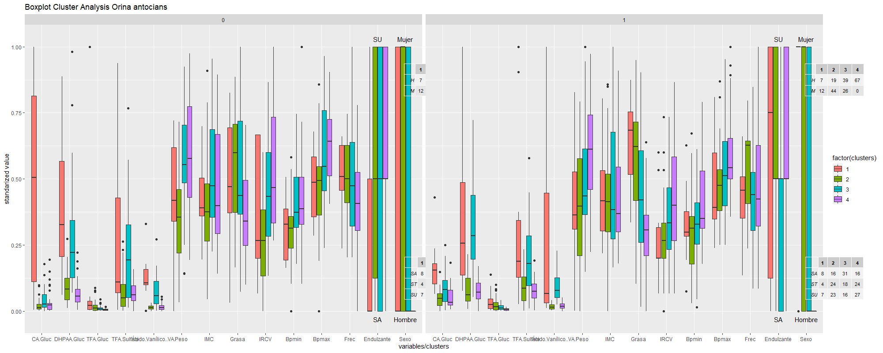
 | ** | 0.01
 | *** | 0.001

plasmaAnt
plasmaAntocianos
 | totalT_0 |  |  |  |  |  |  |  |  |  |  |  |  |  |  | totalT_F |  |  |  |  |  |  |  |  |  |  |  |  |  |  |  | > | aumenta
variables | Ácido.Caféico..CA. | CA.Gluc | X3.4.Ácido.Dihidroxifenilacético..DHPAA | DHPAA.Gluc | VA.GG | VA.Gluc.sulfate | Peso | IMC | Grasa | IRCV | Bpmin | Bpmax | Frec | Endulzante | Sexo | Ácido.Caféico..CA. | CA.Gluc | X3.4.Ácido.Dihidroxifenilacético..DHPAA | DHPAA.Gluc | VA.GG | VA.Gluc.sulfate | Peso | IMC | Grasa | IRCV | Bpmin | Bpmax | Frec | Endulzante | Sexo | Comentario | < | disminuye
clusters
1 |  | bajo | minimo | bajo | bajo |  | maximo |  | minimo | maximo | maximo | maximo |  |  | casi todo hombres | >> |  | >> maximo |  | >> | >> |  |  |  | < |  |  |  |  | casi todo hombres | hombres de gran peso y alto IRCV, que aumentan en compuestos y bajan el IRCV
2 | minimo | minimo |  |  |  |  | minimo |  | maximo | minimo |  | minimo |  |  | casi todo mujeres | >> |  |  | > var | > var | >> | < | > |  |  |  |  |  |  | todo mujeres | mujeres de bajo peso, con bajas concentraciones de compuestos que solo aumentan en el cafeico y el VA.Gluc:sulfate
3 | maximo | maximo | maximo | ~max var |  |  | alto |  |  |  |  |  |  | SA | 75/25 H/M | > media/var | << | << | >> | >> media/var | >> media/var |  |  | << | >> |  |  | < |  | casi todo hombres | individuos con tratamiento de sacarosa, altos niveles base que disminuyen en algunos casos, baja mucho su % grasa y sube su IRCV

anovas pareadas |  |  |  |  |  |  |  |  |  |  |  |  |  |  | Clusters
 | Ácido.Caféico..CA. | CA.Gluc | X3.4.Ácido.Dihidroxifenilacético..DHPAA | DHPAA.Gluc | VA.GG | VA.Gluc.sulfate | Peso | IMC | Grasa | IRCV | Bpmin | Bpmax | Frec |  | hombres de gran peso y alto IRCV, que aumentan en compuestos y bajan el IRCV
Sexo |  | * |  |  |  |  | *** |  | *** | *** | *** | *** | *** |  | mujeres de bajo peso, con bajas concentraciones de compuestos que solo aumentan en el cafeico y el VA.Gluc:sulfate
Endulzante |  |  | * | *** | *** | * |  | * |  |  |  |  |  |  | individuos con tratamiento de sacarosa, altos niveles base que disminuyen en algunos casos, baja mucho su % grasa y sube su IRCV
Sexo:Endulzante
Tiempo | *** | * | *** | *** | *** | ** |  |  | *** | *** |  | *
Sexo:Tiempo |  | . | *** | * |  |  |  |  | . | * |  |  | . |  | Comentario
Endulzante:Tiempo |  |  |  | *** | *** | . | ** | * | ** | . |  |  | *
Sexo:Endulzante:Tiempo |  |  |  |  |  |  |  |  | . |  | .

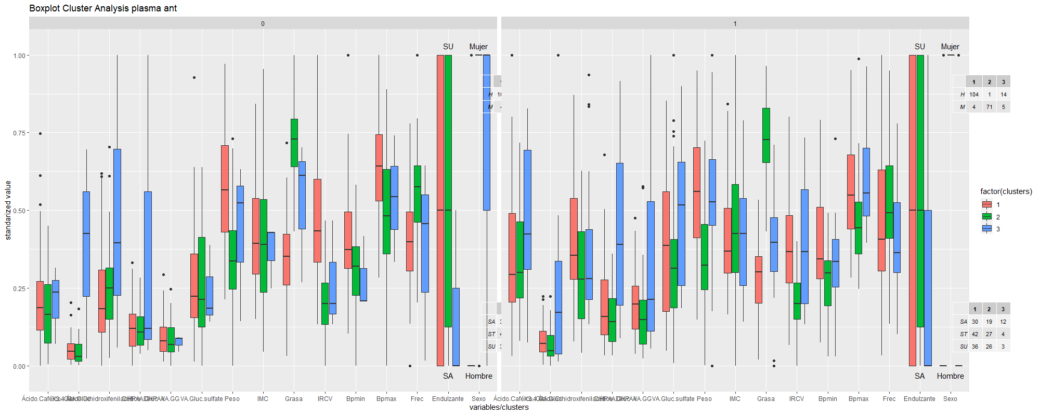
 | . | 0.1
 | * | 0.05
 | ** | 0.01
 | *** | 0.001

plasmaFlav
plasma flavonoides
 | t_0 |  |  |  |  |  |  |  |  |  | t_F
variables | Peso | IMC | Grasa | IRCV | Bpmin | Bpmax | Frec | Endulzante | Sexo | Comentario | Peso | IMC | Grasa | IRCV | Bpmin | Bpmax | Frec | Endulzante | Sexo | Comentario
clusters
1 |  | maximo | maximo |  |  |  |  |  |  |  |  |  | < var | < var |  |  | >> var |  |  |  | > | aumenta
2 | minimo |  |  |  |  |  |  |  |  |  |  |  |  | < var |  |  | > var |  |  |  | < | disminuye
3 |  | minimo | minimo |  |  |  |  |  |  |  |  |  | < var | < var |  |  | > var
4 | maximo |  |  |  |  |  |  |  |  |  |  |  | < var |  |  |  | > var

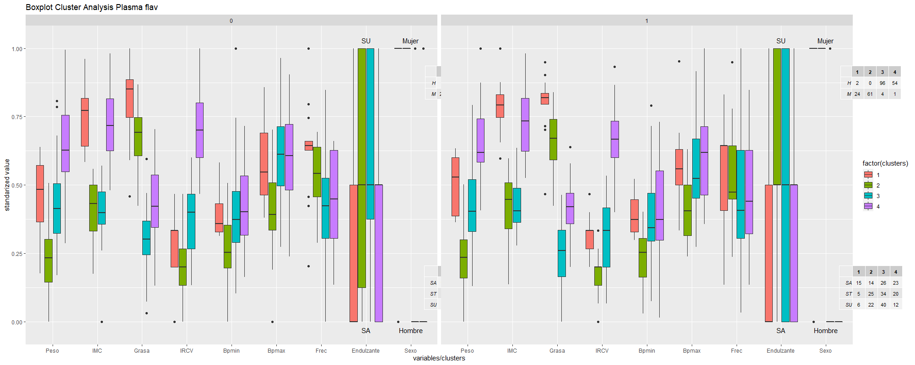

anovas pareadas
Sexo | *** |  | *** | *** | *** | *** | ***
Endulzante |  | **
Sexo:Endulzante
Tiempo |  |  | *** | *** | .
Sexo:Tiempo |  |  | . | .
Endulzante:Tiempo | ** |  | ***
Sexo:Endulzante:Tiempo |  |  | *

 | . | 0.1
 | * | 0.05
 | ** | 0.01
 | *** | 0.001

plasmaFlavADJ
plasma flavonoides ajustado
 | t_0 |  |  |  |  |  |  |  |  |  |  |  | t_F |  |  |  |  |  |  |  |  |  |  |  | > | aumenta
variables | Eriodictiol..E. | ES | Peso | IMC | Grasa | IRCV | Bpmin | Bpmax | Frec | Endulzante | Sexo | Comentario | Eriodictiol..E. | ES | Peso | IMC | Grasa | IRCV | Bpmin | Bpmax | Frec | Endulzante | Sexo | Comentario | < | disminuye
clusters
1 | maximo |  | maximo |  |  |  |  |  |  |  | casi todo hombres |  | > | >var | > |  | < var | < | > |  |  |  | todo hombres | hombres grandes con alto IRVCque suben un poco de peso y de erioditiol
2 |  | var baja | minimo |  | maximo | minimo |  |  |  |  |  |  | > | >var | < |  | </ >var |  |  |  |  |  |  | mujeres de bajo peso que bajan su IRCV y aumentan sus niveles de compuestos
3 | minimo | var alta |  | minimo | minimo |  |  |  | minimo |  |  |  | > | var minima + outliers | < |  |  |  |  |  |  |  |  | hombres de menor peso que mejoran su nivel de erioditiol

anovas pareadas
Sexo |  |  | *** |  | *** | *** | ** | ** | *** |  | Comentario
Endulzante | **
Sexo:Endulzante |  | *
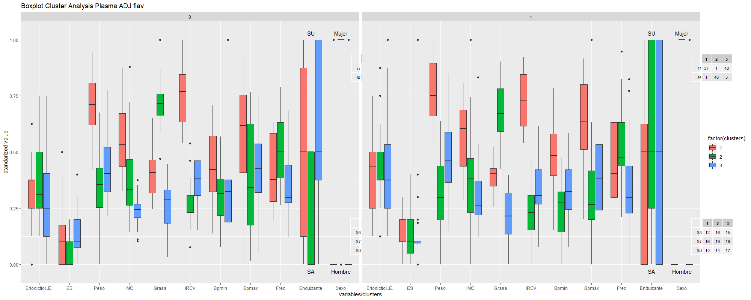
Tiempo | * |  |  |  | * | ***
Sexo:Tiempo
Endulzante:Tiempo |  |  | * |  | . |  | * | ** | **
Sexo:Endulzante:Tiempo |  | .

 | . | 0.1
 | * | 0.05
 | ** | 0.01
 | *** | 0.001

